Sheet1
https://www.jawhm.or.jp/seminar/ser
https://www.jawhm.or.jp/seminar/ser/know/first

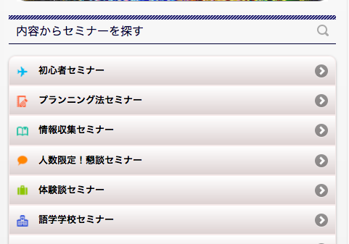
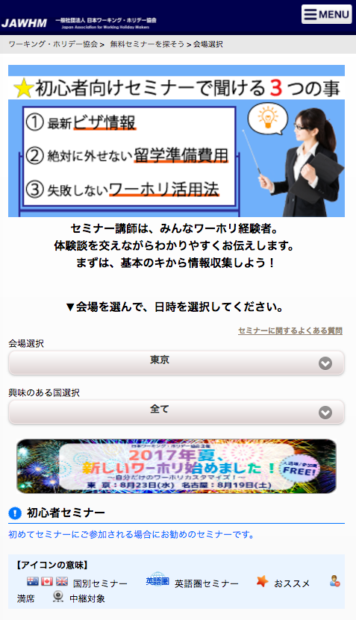

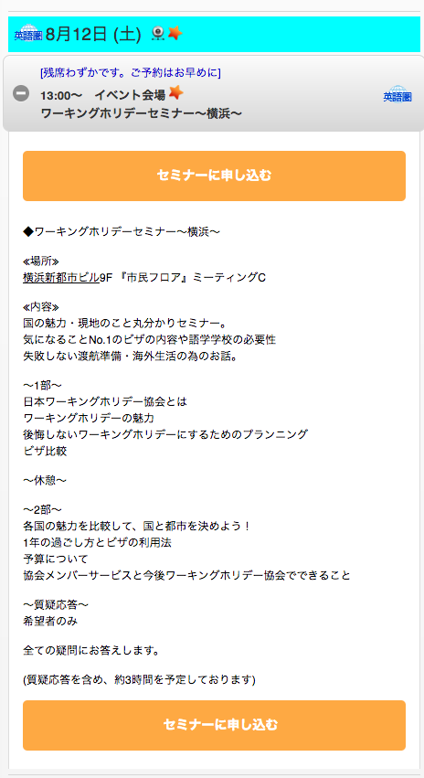

「会場アクセス」のボタンがありません。
確認してください。

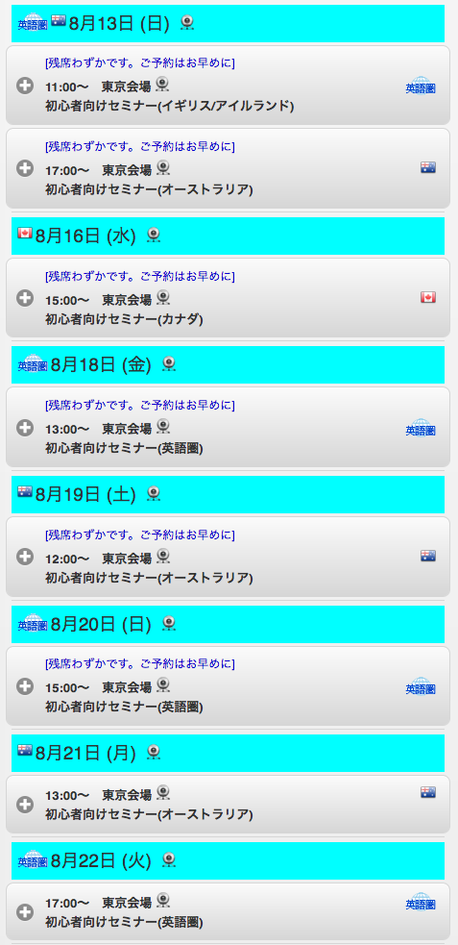

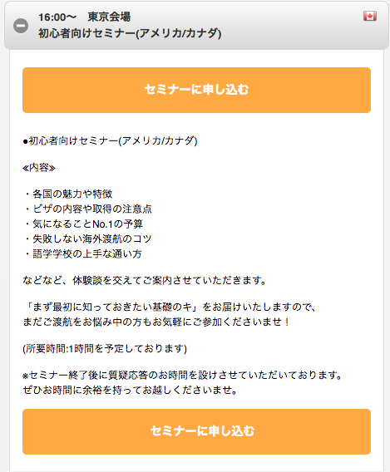

「会場アクセス」のボタンがありません。
確認してください。
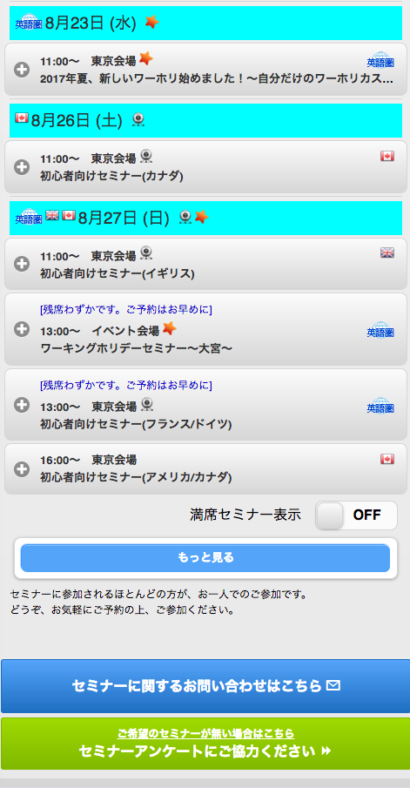

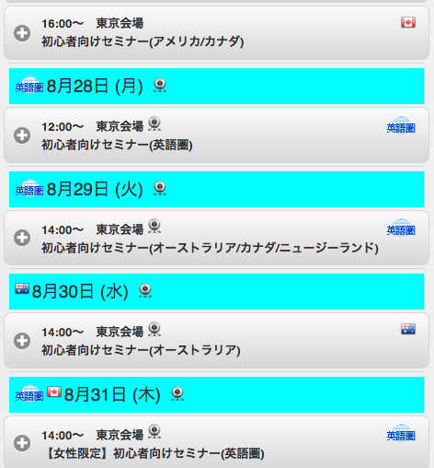

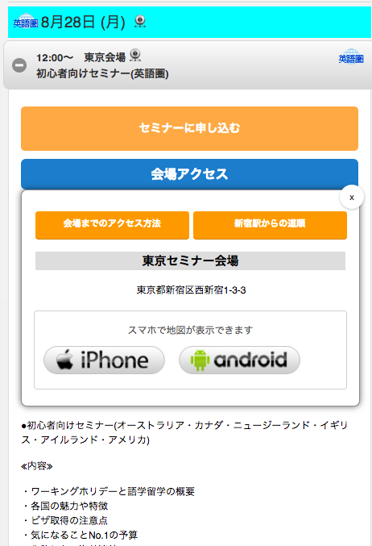

初めから（ボタンを押していない）表示されています。
確認してください。

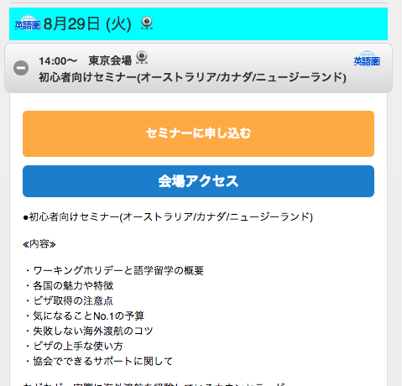

「会場アクセス」のボタンを押しても何も動きません。
確認してください。

